スポンサー公告
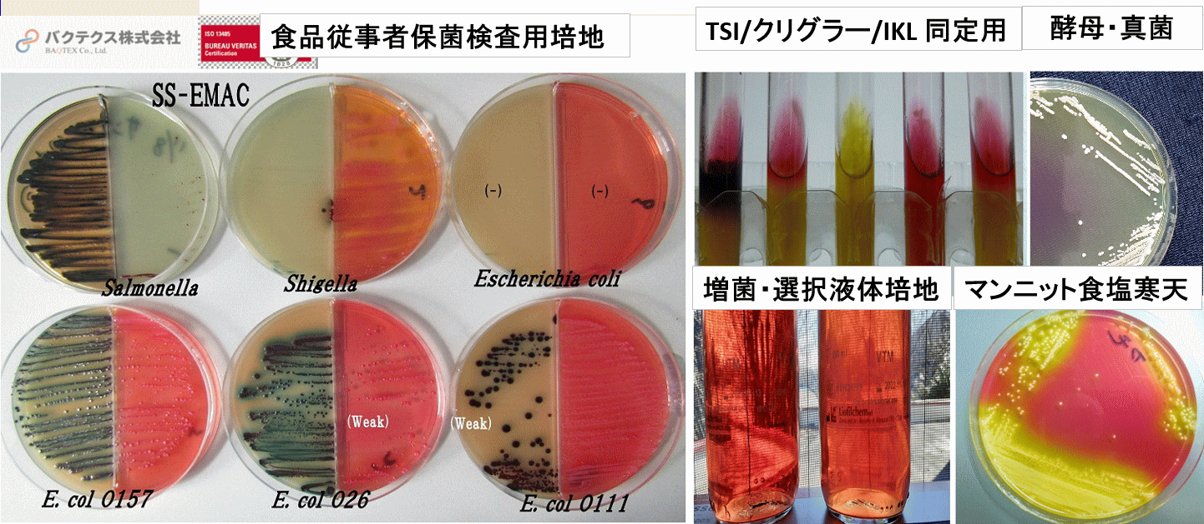

 | mailto:hy_food-safety@kxf.biglobe.ne.jp?subject=注文・問い合わせ

最高品質の検査用試薬・培地／必要な時に必要枚数をお届けします。 必要な培地をいつでも使いたいときには、外注が常識。 ご注文はこちら→ hy_food-safety@kxf.biglobe.ne.jp

2 ノロウイルス関連情報
ノロウイルス指数平年より低いものの散発事故あり |  |  |  |  |  |  |  | 出典:東京都感染症情報センター
 |  |  |  |  |  |  |  | （最近５年間の週値の比較）

東京都は レベル 全国平均 (レベル2) 5.76

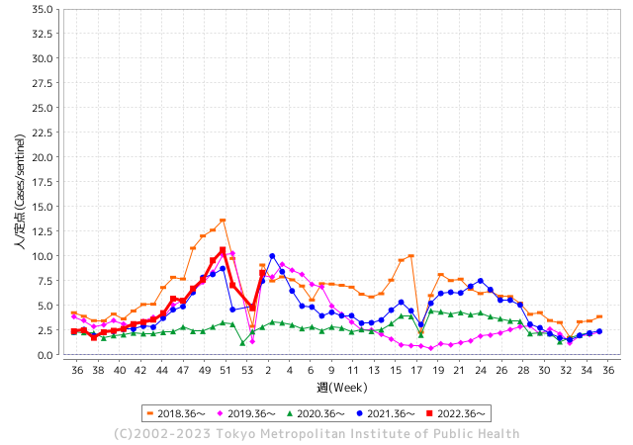
散発事故事例の報告例年より一ヵ月早い

 |  |  |  |  |  |  |  |  |  |  |  | レベル5

 |  |  |  |  |  |  |  |  |  |  |  | レベル4

 |  |  |  |  |  |  |  |  |  |  |  | レベル3

 |  |  |  |  |  |  |  |  |  |  |  | レベル2
GⅡ 1週 0例 |  |  |  |  | GⅡ 2週 0例 |  |  |  |  |  |  | レベル1
地方衛生研究所情報 |  |  | 傾向 |  | 出典：地方衛生研究所ネットワーク
ノロウイルスが流行しています |  |  |  |  |  |  |  | http://idsc.tokyo-eiken.go.jp/diseases/gastro/gastro/
 |  |  |  | 流行警報 | 警戒警報
 | 2023-01-22 |  | 低散発 | 定点観測値 |  | ▲:減少 | 今週のニュース（Noroｖｉｒｕｓ）(1/16-1/22)
都道府県名 | 流行 ☆増加 ★減少☆★1つで約1ポイント |  |  | 2023/1週 | 2023/2週 | 対前週 | 大量発症事故（業種／内容） 今週 , 色抜き(先週) |  |  |  | ニュースソース | 日時
北海道 | ☆ |  |  | 1.15 | 2.09 | 0.94 |  |  |  |  |  |  | 北海道
青森県 | ☆☆ |  |  | 1.81 | 3.4 | 1.59 |  |  |  |  |  |  | 青森県
岩手県 | ☆☆ |  |  | 2.8 | 4.4 | 1.60 | 県によりますと、一関市内の保育所で1月6日から11日かけて0歳児から5歳児までの園児13人が嘔吐や下痢などの症状を訴えました。 検査の結果、4人の園児からノロウイルスが検出されました。4人は入院しましたが現在はいずれも回復傾向にあるということです。 県内のノロウイルスによる感染性胃腸炎の集団発生は今年度15件目で、今年に入ってからは初めてです。 |  |  |  | 岩手包装 | 2023-01-12 | 岩手県
宮城県 | ☆☆☆ |  |  | 2.21 | 4.83 | 2.62 |  |  |  |  |  |  | 宮城県
秋田県 | ☆ |  |  | 1.12 | 1.61 | 0.49 |  |  |  |  |  |  | 秋田県
山形県 | ☆☆☆ |  |  | 3.31 | 5.9 | 2.59 | 保健所が検査したところ、調理を担当した1人と患者15人からノロウイルスが検出され、県はノロウイルスが原因の食中毒と断定した。患者は、全員がほぼ回復しているという。保健所は、鮮魚いちきに対し14日まで営業停止を命じている。 ノロウイルスは手から感染が広がることから、食中毒を防ぐためには調理を始める前の丁寧な手洗いが必要。 |  |  |  | さくらんぼ放送 | 2023-01-13 | 山形県
福島県 | ☆☆ |  |  | 2.1 | 3.76 | 1.66 |  |  |  |  |  |  | 福島県
茨城県 | ☆☆ |  |  | 3.79 | 5.77 | 1.98 | 茨城県は19日、ひたちなか市の2つの保育園で、感染性胃腸炎の集団発生があったことを発表しました。2保育園で、園児と職員計97人が嘔吐や下痢の症状を訴えました。 検査の結果、1つの保育園ではノロウイルスが、もう1つの保育園ではノロウイルスとサポウイルスが検出されました。 |  |  |  | 食環研 | 2023-01-20 | 茨城県
栃木県 | ☆ |  |  | 2.4 | 3.46 | 1.06 |  |  |  |  |  |  | 栃木県
群馬県 | ☆☆ |  |  | 4.08 | 5.83 | 1.75 | 群馬県の高崎市保健所は12日、同市のとんかつ店の出前を利用した男女計13人が腹痛や下痢、嘔吐（おうと）などの症状を訴え、一部の客と従業員からノロウイルスが検出されたと発表した。同保健所は食中毒と断定し、14日まで3日間の営業停止処分とした。 同保健所によると、13人は2グループで6日昼に出前を利用し、7日から症状が出始めた。原因の食品は特定されていないが、共通して食べたのが同店の食事だけだった。全員が快方に向かっているという。 |  |  |  | 上毛新聞 | 2023-01-13 | 群馬県
埼玉県 | ☆☆☆ |  |  | 5.61 | 9.19 | 3.58 |  |  |  |  |  |  | 埼玉県
千葉県 | ☆☆☆ |  |  | 4.89 | 8.93 | 4.04 |  |  |  |  |  |  | 千葉県
東京都 | ☆☆☆ |  |  | 4.72 | 8.3 | 3.58 |  |  |  |  |  |  | 東京都
神奈川県 | ☆☆☆ |  |  | 3.82 | 6.95 | 3.13 | 藤沢の社会福祉施設で食中毒 通所者ら３３人が下痢や腹痛 |  |  |  | 神奈川新聞 | 2023-01-21 | 神奈川県
新潟県 | ☆ |  |  | 2.55 | 3.71 | 1.16 |  |  |  |  |  |  | 新潟県
富山県 | ☆☆☆ |  |  | 2.72 | 5.76 | 3.04 |  |  |  |  |  |  | 富山県
石川県 | ☆☆☆ |  |  | 5.48 | 8.34 | 2.86 |  |  |  |  |  |  | 石川県
福井県 | ☆☆ |  |  | 5.3 | 7.35 | 2.05 |  |  |  |  |  |  | 福井県
山梨県 | ☆ |  |  | 2.63 | 3.5 | 0.87 |  |  |  |  |  |  | 山梨県
長野県 | ☆☆☆ |  |  | 3.06 | 6.54 | 3.48 |  |  |  |  |  |  | 長野県
岐阜県 | ☆☆ |  |  | 1.06 | 2.58 | 1.52 |  |  |  |  |  |  | 岐阜県
静岡県 | ☆☆ |  |  | 2.35 | 4.2 | 1.85 | 浜松市は２６日、同市中区佐鳴台の飲食店「肉料理と大地の恵み ひなた」で食事をした客９人が食中毒と診断されたと発表した。 保健所によると９人は４グループで、２６歳から７２歳の男女。２１、２３日のいずれかに来店し、牛タン角煮や牛ユッケ、サラダなどを食べたという。下痢や腹痛、嘔吐（おうと）などの症状を訴えたが、全員快方に向かっている。客６人と従業員１人の便、店内のトイレからノロウイルスが検出された。 |  |  |  | 静岡新聞 | 2023-12-27 | 静岡県
愛知県 | ☆☆ |  |  | 2.84 | 4.58 | 1.74 |  |  |  |  |  |  | 愛知県
三重県 | ☆☆ |  |  | 3.53 | 5.18 | 1.65 |  |  |  |  |  |  | 三重県
滋賀県 | ☆☆ |  |  | 3.11 | 4.86 | 1.75 | 大津市の飲食店の料理を食べた９人が、おう吐や下痢などの症状を訴え、保健所は症状などからノロウイルスが原因の食中毒と断定し、この店を１６日から２日間の営業停止処分としました。営業停止処分を受けたのは、大津市におの浜３丁目の「にぎり長次郎膳所店」です。大津市によりますと、１月１１日に市民から「家族が７日に市内の飲食店を利用し、おう吐や発熱の症状がある。一緒に食事をした友人３人にも症状がある」などと市の保健所に連絡がありました。 |  |  |  | NHK | 2023-01-16 | 滋賀県
京都府 | ☆☆☆ |  |  | 2.12 | 4.88 | 2.76 | 京都府の南丹保健所は２１日、京都府亀岡市の保育園や幼稚園、通所介護施設などの利用者ら計１４２人（０～９５歳）が発熱や下痢などの症状を訴え、一部からノロウイルスを検出したと発表した。症状は軽く、快方に向かっている。弁当などの製造を手掛ける「亀岡給食センターケイフーズ」（同市）が提供した食事が原因と断定。同日から２４日まで営業停止処分とした。 |  |  |  | 京都新聞 | 2023-01-21 | 京都府
大阪府 | ☆☆ |  |  | 2.92 | 4.72 | 1.80 | 大阪市の松井一郎市長がノロウイルスに感染したことがわかりました。 市によりますと松井市長は１８日午後、大阪・関西万博の会場となる「夢洲」の視察に訪れた自民党・茂木敏充幹事長に同行中、体調が悪くなり、視察終了後に病院でノロウイルスと診断されたといいます。 |  |  |  | ABCニュース | 2023-01-19 | 大阪府
兵庫県 | ☆☆ |  |  | 3.26 | 5.52 | 2.26 |  |  |  |  |  |  | 兵庫県
奈良県 | ☆☆☆ |  |  | 2.06 | 4.5 | 2.44 |  |  |  |  |  |  | 奈良県
和歌山県 | ☆ |  |  | 2.07 | 3.3 | 1.23 |  |  |  |  |  |  | 和歌山県
鳥取県 | ☆☆ |  |  | 2.16 | 4.32 | 2.16 | 湯梨浜のこども園でノロウイルス 倉吉保健所が２０日、鳥取県湯梨浜町はわい長瀬の町立ながせこども園で、感染性胃腸炎の集団発生があり、有症者の一部からノロウイルスを検出したと発表した。重症者はいない。 倉吉保健所によると、１... |  |  |  | 山陰中央新法 | 2023-01-21 | 鳥取県
島根県 | ☆☆ |  |  | 2.3 | 4.39 | 2.09 |  |  |  |  |  |  | 島根県
岡山県 | ☆☆ |  |  | 4.93 | 6.91 | 1.98 |  |  |  |  |  |  | 岡山県
広島県 | ☆☆☆ |  |  | 5.62 | 8.49 | 2.87 |  |  |  |  |  |  | 広島県
山口県 | ☆☆ |  |  | 3.18 | 5.38 | 2.20 |  |  |  |  |  |  | 山口県
徳島県 | ☆ |  |  | 4.39 | 5.48 | 1.09 |  |  |  |  |  |  | 徳島県
香川県 | ☆☆☆ |  |  | 7.46 | 10.61 | 3.15 |  |  |  |  |  |  | 香川県
愛媛県 | ☆☆☆ |  |  | 4.35 | 7.86 | 3.51 |  |  |  |  |  |  | 愛媛県
高知県 | ☆ |  |  | 3.78 | 4.37 | 0.59 |  |  |  |  |  |  | 高知県
福岡県 | ☆ |  |  | 4.43 | 5.52 | 1.09 |  |  |  |  |  |  | 福岡県
佐賀県 | ☆ |  |  | 2.09 | 2.26 | 0.17 |  |  |  |  |  |  | 佐賀県
長崎県 | ☆ |  |  | 3.23 | 4.23 | 1.00 |  |  |  |  |  |  | 長崎県
熊本県 | ☆☆ |  |  | 4.66 | 6.7 | 2.04 |  |  |  |  |  |  | 熊本県
大分県 | ☆☆ |  |  | 5.67 | 7.14 | 1.47 |  |  |  |  |  |  | 大分県
宮崎県 | ☆☆☆ |  |  | 4.86 | 7.94 | 3.08 |  |  |  |  |  |  | 宮崎県
鹿児島県 | ☆☆ |  |  | 3.41 | 5.04 | 1.63 |  |  |  |  |  |  | 鹿児島県
沖縄県 | ☆ |  |  | 1.09 | 1.7 | 0.61 |  |  |  |  |  |  | 沖縄県
全国 | ☆☆ |  |  | 3.5 | 5.76 | 2.26
 |  |  |  |  |  |  |  |  |  |  | 0 | 1
 |  |  |  | 今週 |  |  | 管理レベル「1」
 |  | 先週に比べて全国平均は |  |  |  | 5.76 | ：先週より | 2.26
 |  | 東京都は |  |  |  | 8.30 | ：先週より | 3.58
 |  | 最高指数は |  |  | 香川県 | 10.61 | 全国で10.00を超える都道府県数は |  | 1ヶ所 | 増減 | 1

2 | 9-10月、4月以降 施設の所在市町村で流行・食中毒が報告される定点観測値が5.00前後 |  |  |  |  | 【情報共有】 週間・情報収集/情報は毎週確認する 【常設】 嘔吐物処理セットの配備 【体調管理】従業員の健康状況を徹底し、不良者は調理・加工ラインより外す

2 衛生訓話
毎週 ひとつ 覚えていきましょう
(食品取扱の前には余裕を持って、髪を優しくブラッシング)
なぜ 仕事場に入る前に頭髪をブラッシングするのですか?
↓ 職場の先輩は以下のことを理解して わかり易く 指導しましょう ↓
 | 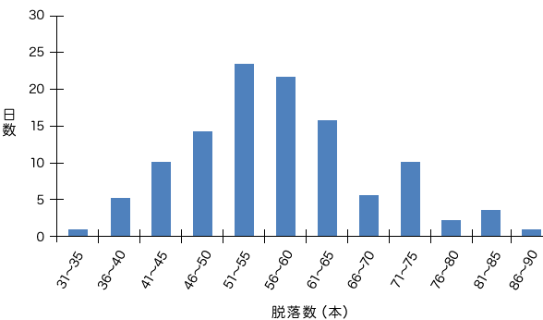 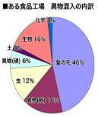 | ★成人は、一日５０～７０本程度の頭髪が抜け替わります。 抜け替わる髪は、正しいブラッシングで取り去りましょう。 私たちの頭髪は、１日に平均0.35mm伸び、寿命は男性で2～5年、 女性で4～6年といわれます。 ★洗髪とブラッシングで除去することにより、仕事場に持ち込む可能性 が軽減されます。 男女比が同じぐらいの工場で、更衣室の落下頭髪数を比較しました。 ★女子更衣室に比べて男子更衣室の落下頭髪数が、圧倒的に多かっ たという結果があります。男性の方が洗髪やブラッシング等のヘアケア の実施状況が悪いためと考えられます。 特に男性は注意してブラッシングしましょう。きっと好感度も上がり 一石二鳥です。
年齢別脱落数

 | イカリ消毒さんのＨＰよりグラフを引用させていただいています

 | 解説 (正しいブラッシング) ★いきなり髪の根元からブラシを入れない 頭髪をブラッシングする際は、ブラシを3段階で通す必要があります。 （1）毛先にブラシを通す （2）毛先よりも根元に近い部分にブラシを通す （3）根元から毛先に向かってブラシを通す いきなり根元からブラシを入れてしまうと、ブラシが頭髪に引っ掛かり、頭皮が引っ張られてダメージを受けてしまいます。 ★ブラッシングはゆっくりと丁寧に行いましょう。ブラッシングをする際には、ブラシをゆっくりと動かす必要があります。 早く動かそうとすると頭皮を傷めるだけでなく、毛髪のキューティクルがはがれ易くなり、切れ毛などの原因となります。

 |  | http://www.ikari.co.jp/topics/professional8.html

2 新型コロナウイルス情報
 |  | 新規感染者数 143週目 |  |  |  | コロナは既にWITHの時代、今年の冬が付き合い方の結論か

地域人口当たりの感染率
・ ヨーロッパ 2.5/7億人 =36%
・ 北米 1.0/6億人 =17%
・ アジア 1.6/45億人 = 4%
・ 中南米 0.8/4億人 =20%
・ アフリカ他 0.7/16億人 = 5%
一連の新型コロナウイルスの感染状況から 感染源はアジア・アフリカに風土的に存在したウイルスで、歴史的に抗原接触が希薄であったヨーロッパ・南北アメリカ大陸で急速に感染拡大したと推察された。
*評価に値する政府のコロナ対策 第5回目ブースター接種の予定を明確にすべき時期!!
*世界は感染第6波リバウンドもピークインしている 今週は毎日28万人が新規感染状態。
 | 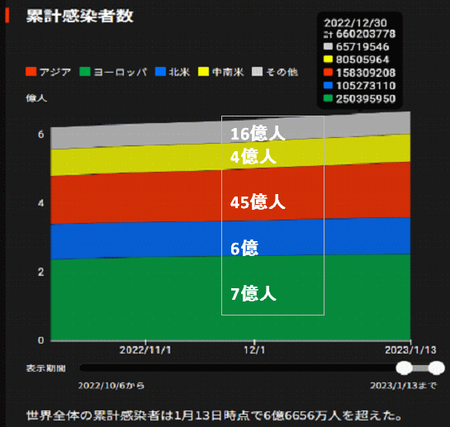
 |  | 今週の新型コロナ 新規感染者数 世界で196万人(対前週の増減 : 91万人減少)
 | 世界の新規感染者数: 196万人で感染持続 世界は第6波に向かうか? 北半球は冬に向かいインフルエンザとの同時流行に警戒。
 | コロナ・ワクチン接種予定と内容 (元阿部首相と菅前首相の最大の功績)
 |  |  |  |  |  |  |  |  |  |  |  |  |  |  | >
世界の感染率は1.02% : 増減なし
65歳以上の高齢者に肺炎発症による重度化リスクが高い
)
 |  | Reported 1/22 7:21 (前週より196万人) 世界は感染 第五波は終息中、アジアでは一部拡大傾向
 |  | https://gisanddata.maps.arcgis.com/apps/opsdashboard/index.html#/bda7594740fd40299423467b48e9ecf6

世界の増加率が上昇
o BA5・11
・ BQ1.1
 |  |  |  |  |  |  |  |  |  |  |  |  |  | 1,958,138
 |  |  | 現在の新型コロナウイルス感染者数 |  |  | 前週 | 患者数 | 対世界比% | 死者数 | 致死率 | 対前週増加率
 |  |  |  |  | Total | 666,783,775 | 668,741,913 | 100.0% | 6,738,807 | 1.01% | 100.3% | 前週からの増加数 |  | Japan
 |  |  |  |  | 米国 | 101,646,108 | 102,003,090 | 15.3% | 1,104,118 | 1.1% | 100.4% |  | 1,958,138 | 28-Day: 3,962,806 | 9,965
 |  |  |  |  | カナダ | 4,538,048 | 4,550,961 | 0.7% | 50,248 | 1.1% | 100.3% |  |  | Totals:
 |  |  |  |  | メキシコ | 7,309,154 | 7,337,100 | 1.1% | 331,829 | 4.5% | 100.4% |  |  | US
 |  |  |  |  | ブラジル | 36,624,562 | 36,717,501 | 5.5% | 696,254 | 1.9% | 100.3% |  |  | 28-Day: 1,609,849 | 13,638
 |  |  |  | 感染制御地区 | ｱﾙｾﾞﾝﾁﾝ | 10,004,679 | 10,024,095 | 1.5% | 130,338 | 1.3% | 100.2% |  |  | Totals:
 |  |  |  |  | チリ | 5,084,978 | 5,101,837 | 0.8% | 63,640 | 1.2% | 100.3% |  |  | Korea, South
 |  |  |  |  | 南アフリカ | 4,051,243 | 4,053,796 | 0.6% | 102,588 | 2.5% | 100.1% |  |  | 28-Day: 1,382,298 | 1,441
 |  |  |  |  | トルコ | 17,042,722 | 17,042,722 | 2.5% | 101,492 | 0.6% | 100.0% |  |  | Totals: 29,999,529 | 33,209
 |  |  |  |  | イラン | 7,562,495 | 7,563,273 | 1.1% | 144,734 | 1.9% | 100.0% |  |  | Taiwan*
 |  |  |  |  | インド | 44,682,160 | 44,683,005 | 6.7% | 530,730 | 1.2% | 100.0% |  |  | 28-Day: 639,081 | 999
 |  |  |  |  | パキスタン | 1,576,037 | 1,576,147 | 0.2% | 30,640 | 1.9% | 100.0% |  |  | Totals: 9,323,771 | 16,071
 |  |  |  |  | ロシア | 21,543,375 | 21,579,637 | 3.2% | 386,708 | 1.8% | 100.2% |  |  | Brazil
 |  |  |  |  | スペイン | 13,711,251 | 13,722,677 | 2.1% | 118,183 | 0.9% | 100.1% |  |  | 28-Day: 620,006 | 3,536
 |  |  |  |  | フランス | 39,646,833 | 39,681,509 | 5.9% | 164,793 | 0.4% | 100.1% |  |  | Totals:
 |  |  |  |  | ドイツ | 37,605,135 | 37,668,384 | 5.6% | 164,703 | 0.4% | 100.2% |  |  | China
 |  |  |  | 感染拡大地区 | 日本 | 31,330,494 | 32,003,020 | 4.8% | 65,051 | 0.2% | 102.1% | 日本は、世界第一位の増加率1月は増加月 0コロナ政策変更で中国の感染状況が一気に悪化 |  | 28-Day: 517,329 | 1,807
 |  |  |  |  | 中国 | 4,852,776 | 4,882,683 | 0.7% | 18,470 | 0.4% | 100.6% |  |  | Totals:
 |  |  |  |  |  |  |  |  |  |  |  |  |  | Germany
世界の第5波 BA5
 |  |  |  |  |  |  |  |  |  |  |  |  |  | 28-Day: 490,539 | 4,092
 |  |  |  |  |  |  |  |  |  |  |  |  |  | Totals:
 |  |  |  |  |  |  |  |  |  |  |  |  |  | Italy
 |  |  |  |  |  |  |  |  |  |  |  |  |  | 28-Day: 394,024 | 2,552
 |  |  |  |  |  |  |  |  |  |  |  |  |  | Totals: 25,415,630 | 186,488
 |  |  |  |  |  |  |  |  |  |  |  |  |  | France
 |  |  |  |  |  |  |  |  |  |  |  |  |  | 28-Day: 358,768 | 2,600
 |  |  |  |  |  |  |  |  |  |  |  |  |  | Totals:
第一波 第二波 第三波 第四波 第五波
 |  |  |  |  |  |  |  |  |  |  |  |  |  | Australia
 |  |  |  |  |  |  |  |  |  |  |  |  |  | 28-Day: 199,313 | 1,152
 |  |  |  |  |  |  |  |  |  |  |  |  |  | Totals: 11,274,262 | 18,092
 |  |  |  |  |  |  |  |  | 冬に向かい |  |  |  |  | Argentina
 |  |  |  |  |  |  |  |  |  |  |  |  |  | 28-Day: 194,859 | 258
 | 日本の感染症BCPステージ |  |  |  |  |  |  |  |  |  |  |  |  | Totals:
 | フェイズ別 対策立案 |  |  |  |  |  |  |  |  |  |  |  |  | Mexico
 | 1. 地域的に発生していない段階 |  |  |  |  |  |  |  |  |  |  |  |  | 28-Day: 140,615 | 995
 | 2. 地域、顧客所在地に感染者が確認された段階 |  |  |  |  |  |  |  |  |  |  |  |  | Totals:
 | 3. 地域住民、同居者の参加団体に感染者が確認された段階 |  |  |  |  |  |  |  |  |  |  |  | 企業内に感染者が発見された場合の対応と手順が具体的に用意されていないとパニックになる。 準備が大勢。ステークホルダーへの告知も当然前提。 | Russia
 | 4 職場で複数の濃厚接触者が判明した段階 |  |  |  |  |  |  |  |  |  |  |  |  | 28-Day: 130,536 | 1,308
 | 5. 3で複数もしくは感染が拡大する段階 |  |  |  |  |  |  |  |  |  |  |  |  | Totals:
 | 6. 従業員もしくはその家族に感染確認の段階 |  |  |  |  |  |  |  |  |  |  |  |  | United Kingdom
 | 7. 5で感染が収まらない段階 |  |  |  |  |  |  |  |  |  |  |  |  | 28-Day: 126,401 | 1,437
 | 7. パンデミック(大流行)宣言の段階 |  |  |  |  |  |  |  |  |  |  |  |  | Totals: 24,492,024 | 217,019
 |  |  |  |  |  |  |  |  |  |  |  |  |  | Turkey
 | ・組織・連絡体制 ・社内、社外 |  |  |  |  |  |  |  |  |  |  |  |  | 28-Day: 123,084 | 289
 | 緊急連絡網 所轄保健所、公共機関との連帯 |  |  |  |  |  |  |  |  |  |  |  |  | Totals:
 | 現状リスクｺﾐﾆｭケーション、顧客への情報開示 |  |  |  |  |  |  |  |  |  |  |  |  | Chile
 | ・予防体制 消毒材、マスク備品準備、就業前後の除菌 検温と報告 |  |  |  |  |  |  |  |  |  |  |  |  | 28-Day: 97,731 | 628
 | ・診療体制 もしもの場合の相談医療先の確保、連絡 |  |  |  |  |  |  |  |  |  |  |  |  | Totals:
 | ・就業体制の見直対策 感染者の発症時の業務継続対応 |  |  |  |  |  |  |  |  |  |  |  |  | New Zealand
 | 病院、介護・老人施設への入室時の対応、営業車両の洗浄 |  |  |  |  |  |  |  |  |  |  |  |  | 28-Day: 96,526 | 150
 | ・長期間休業に対する対策 従業員のケア |  |  |  |  |  |  |  |  |  |  |  |  | Totals: 2,165,651 | 2,439
 |  |  |  |  |  |  |  |  |  |  |  |  |  | Austria
 |  |  |  |  |  |  |  |  |  |  |  |  |  | 28-Day: 78,838 | 249
 | フェイズ | 緊急連絡網 | 消毒材 | マスク | 検温 | 行動履歴整理 | 保健所 医療機関 | 顧客連絡 | 就業 体制 | 入館チェック | 従業員ケア | PCR検査確認 |  | Totals: 5,754,062 | 21,613
 |  |  |  |  | 37.5℃↑ |  |  |  |  |  |  |  |  | Spain
 | 1 | 〇 |  |  |  |  |  |  |  | 〇 |  |  |  | 28-Day: 52,640 | 1,284
 | 2 | 〇 | 〇 | 〇 | 〇 |  |  |  | 〇* | 〇 |  |  | *テレワーク、隔日出勤 | Totals:
 | 3 | 〇 | 〇 | 〇 | 〇 |  |  |  | 〇 | 〇 | 〇 |  |  | Canada
対策 | 4 | 〇 | 〇 | 〇 | 〇 | 〇 | 〇 | ★ | 〇 | 〇 | 〇 | 〇 | 無症状なら１週間経過と就業制限 | 28-Day: 52,158 | 1,098
 | 5 | 〇 | 〇 | 〇 | 〇 | 〇 | 〇 | 〇 | 〇 | 〇 | 〇 | 〇 |  | Totals:
 | 6 | 〇 | 〇 | 〇 | 〇 | 〇 | 〇 | 〇 | 〇 | 〇 | 〇 | 〇
 | 7 | 〇 | 〇 | 〇 | 〇 | 〇 | 〇 | 〇 | 〇 | 〇 | 〇 | 〇

 |  |  |  |  |  |  |  | ★PCR+

2 感染症統計
届出感染症 第三類 腸管出血性大腸菌 |  |  |  |  |  |  |  |  |  |  |  |  |  | 届出感染症 第三類 細菌性赤痢菌
全国 報告数推移 医療機関からの届出数 |  |  |  |  |  |  |  |  |  |  |  |  |  | 全国 報告数推移 届出患者数（人）
 | 1月 | 2月 | 3月 | 4月 | 5月 | 6月 | 7月 | 8月 | 9月 | 10月 | 11月 | 12月 | 合計 |  | 1月 | 2月 | 3月 | 4月 | 5月 | 6月 | 7月 | 8月 | 9月 | 10月 | 11月 | 12月 | 合計
12-21年月平均 | 63 | 56 | 64 | 102 | 185 | 405 | 615 | 875 | 565 | 364 | 207 | 135 | 3,640 | 12-21年月平均 | 8 | 9 | 14 | 7 | 10 | 9 | 8 | 12 | 10 | 20 | 12 | 12 | 131
 | 今週 |  |  |  |  |  |  |  |  |  |  |  |  |  | 今週
 | 18 |  |  |  |  |  |  |  |  |  |  |  |  |  | 1
2023年 | 26 |  |  |  |  |  |  |  |  |  |  |  |  | 2023年 | 1
2022年 | 81 | 39 | 72 | 89 | 258 | 416 | 554 | 568 | 578 | 337 | 169 | 168 | 3,329 | 2022年 | 0 | 5 | 4 | 1 | 1 | 1 | 1 | 1 | 0 | 0 | 0 | 2 | 16
2021年 | 81 | 48 | 71 | 128 | 171 | 350 | 569 | 553 | 458 | 306 | 220 | 229 | 3,184 | 2021年 | 1 | 2 | 1 | 0 | 0 | 0 | 1 | 1 | 0 | 1 | 0 | 0 | 7
2020年 | 112 | 85 | 60 | 97 | 95 | 305 | 544 | 449 | 475 | 505 | 219 | 98 | 3,044 | 2020年 | 16 | 1 | 19 | 3 | 13 | 1 | 2 | 2 | 0 | 24 | 4 | 2 | 87
2019年 | 84 | 100 | 77 | 80 | 236 | 438 | 631 | 752 | 523 | 427 | 253 | 136 | 3,737 | 2019年 | 7 | 7 | 13 | 3 | 8 | 11 | 5 | 11 | 9 | 9 | 20 | 37 | 140
2018年10月3日、山梨県内の宿坊を利用した2グループ42名が赤痢にかかりました。使用水や従事者からは赤痢菌が検出されておらず現在のところ感染源は不明です。
2018年 | 41 | 44 | 67 | 103 | 311 | 415 | 539 | 1,165 | 534 | 297 | 205 | 92 | 3,813 | 2018年 | 9 | 22 | 18 | 9 | 21 | 14 | 6 | 13 | 7 | 81 | 31 | 37 | 268
埼玉県と群馬県の総菜店で販売されたポテトサラダを食べた人が腸管出血性大腸菌O157に感染した、という集団食中毒に関するニュースが2017年8月21日以降、新聞やテレビで取り上げられました。
2017年 | 57 | 35 | 95 | 112 | 131 | 340 | 483 | 1339 | 614 | 349 | 236 | 68 | 3,859 | 2017年 | 19 | 12 | 8 | 12 | 7 | 15 | 16 | 12 | 16 | 6 | 12 | 6 | 141
2016年 | 68 | 42 | 44 | 75 | 135 | 448 | 507 | 808 | 795 | 313 | 246 | 143 | 3,624 | 2016年 | 9 | 16 | 12 | 6 | 7 | 14 | 9 | 14 | 9 | 9 | 8 | 7 | 120
2011年8月に外食チェーン店が原因とされた赤痢菌Shigella sonneiの広域集団感染事例が青森県、宮城県、山形県、福島県において発生した。本事例は、それとほぼ同時期に発生しておりその関連性が強く疑われた事例である。
※2023年 第2週（1/9～1/15） 現在 |  |  |  |  |  |  |  |  |  |  |  |  |  | ※2023年 第2週（1/9～1/15） 現在
*発行予定は2022年11月7日（月）です。 |  |  |  |  |  |  |  |  |  |  |  |  |  | *発行予定は2022年11月7日（月）です。
 | 腸管出血性大腸菌 |  | やや少ない |  |  |  |  |  |  |  |  |  |  |  | 赤痢 | 非常に少ない |  | コロナ渦
Ｈ２９／８月は非常に多かった

腸管出血性大腸菌
 | 2023年 | 2022年 | 2021年 | 2020年 | 2019年 | 2018年 | 2017年 | 2016年 | 2015年
 | 26 | 81 | 81 | 112 | 84 | 41 | 57 | 68
 |  | 39 | 48 | 85 | 100 | 44 | 35 | 42
 |  | 72 | 71 | 60 | 77 | 67 | 95 | 44
 |  | 89 | 128 | 97 | 80 | 103 | 112 | 75
 |  | 258 | 171 | 95 | 236 | 311 | 131 | 135
 |  | 416 | 350 | 305 | 438 | 415 | 340 | 448
 |  | 554 | 569 | 544 | 631 | 539 | 483 | 507
 |  | 568 | 553 | 449 | 752 | 1,165 | 1,339 | 808
 |  | 578 | 458 | 475 | 523 | 534 | 614 | 795
 |  | 337 | 306 | 505 | 427 | 297 | 349 | 313
 |  | 169 | 220 | 219 | 253 | 205 | 236 | 246
 |  | 168 | 229 | 98 | 136 | 92 | 68 | 143
細菌性赤痢菌
 | 2023年 | 2022年 | 2021年 | 2020年 | 2019年 | 2018年 | 2017年 | 2016年
 | 1 | 0 | 1 | 16 | 7 | 9 | 19 | 9
 |  | 5 | 2 | 1 | 7 | 22 | 12 | 16
 |  | 4 | 1 | 19 | 13 | 18 | 8 | 12
 |  | 1 | 0 | 3 | 3 | 9 | 12 | 6
 |  | 1 | 0 | 13 | 8 | 21 | 7 | 7
 |  | 1 | 0 | 1 | 11 | 14 | 15 | 14
 |  | 1 | 1 | 2 | 5 | 6 | 16 | 9
 |  | 1 | 1 | 2 | 11 | 13 | 12 | 14
 |  | 0 | 0 | 0 | 9 | 7 | 16 | 9
 |  | 0 | 1 | 24 | 9 | 81 | 6 | 9
 |  | 0 | 0 | 4 | 20 | 31 | 12 | 8
 |  | 2 | 0 | 2 | 37 | 37 | 6 | 7

 |  |  |  |  |  |  |  |  |  |  |  |  |  |  | 腸管系感染症は新型コロナウイルス予防の手洗い、手指消毒で
 |  |  |  |  |  |  |  |  |  |  |  |  |  |  | 圧倒的に感染防御できている

